道具与背包
Part1：被测功能信息
游戏名称 | FM | 填写该功能所对应的游戏名称
功能名称 | 道具背包 | 填写该功能的具体功能名称
编写时间 | 2022.03.09-3.10 | 格式：yyyymmdd-yyyymmdd（编写开始时间－编写终止时间）
编写人员 | 吴厚杭 | 填写用例编写人员
Part2：测试数据（自动生成）
 | 用例总条数 | 测试进度 | 发现BUG数 | 用例外BUG数(手工输入) | 用例覆盖率
总用例情况 | 139 | 0% | 0 | 0 | 100.00%
A.功能部分情况 | 131 | 0% | 0 |  | 100.00%
B.场景部分情况 | 2 | 0% | 0 |  | 100.00%
C.性能部分情况 | 2 | 0% | 0 |  | 100.00%
D.兼容部分情况 | 4 | 0% | 0 |  | 100.00%
Part3：用例要素
1.用例标题：该用例标题。 2.前置条件/覆盖类型：填入用例执行的前置条件/覆盖类型（如：活动开启 or 活动关闭）。 3.测试方法/测试步骤：填入详细的测试方法/步骤（在xx情况，对xx目标，做xx操作）。 4.图示：有图示可插入具体图示。 5.质量要求/测试预期：填入详细的质量要求/测试预期，用例通过的标准。 6.测试结果：填入实际测试结果。 7.备注：用于填写测试相关数据，例如用例失败的结果或原因分析等。
Part4：测试结果
测试结果说明： 测试通过填Y、失败填N、用例不支持填NA、暂不填的视为TBD(如，适用于因前置条件失败而导致无法确认Y or N的情况)。Y/N/TBD/NA用不同底色标注出来(Y为绿底，N为红底，TBD为灰底，NA为黄底)。 最终测试完毕提交报告以进行质量评估时,不允许有空白项(即TBD)。 策划文档应支持，实际功能却不支持的（如：功能与策划文档出入），不管开发是否未支持或未实现，应评为N；对于前提条件不满足或功能性明确暂未支持或未实现，才允许酌情评为NA（关于这点，审核人员 应着重把关执行结果填写的合理性）。 测试方法说明： 1.按照用例逐一进行测试，并在测试后输出测试结果。 2.在测试失败条目后填写结果或原因分析。
用例序号 | 用例标题 | 前置条件/覆盖类型 | 测试方法/测试步骤 | 图示 | 质量要求/测试预期 | 测试结果 (Y/N/TBD/NA) | 备注
A.功能篇
A1 功能测试
A1.1 | 背包 | 背包开启 | 角色生成后，进入游戏主界面，查看是否显示背包功能 |  | 主界面右下角正确显示背包按钮
A1.2 |  | 背包入口 | 主界面右下角，点击背包按钮 |  | 正确跳转至背包界面
A2.1 | 界面 | UI | 查看页签按钮文本 |  | 页签按钮文本正确 |  | 页签名字读取 【PageName】字段
A2.2 |  |  | 查看道具等级分界线文本 |  | 等级分界线文本正确 |  | 读取【ItemLv】表 【LvName】字段
 |  |  | 当某等级没有任何道具时，查看分界线 |  | 不显示该等级分界线
A2.3 |  |  | 查看一键出售按钮文本 |  | 一键出售按钮文本正确
A2.4 |  |  | 查看行囊扩容按钮文本 |  | 扩容按钮文本正确
A2.5 |  |  | 查看已有道具/道具上限数量文本 |  | 数量文本正确
A2.6 |  |  | 当背包无道具，查看全部页签中的提示文本 |  | 显示提示文本正确 |  | 读取【ItemPage】表 【PageDes】字段
A2.7 |  |  | 当某类型没有任何道具，查看改页签下的提示文本 |  | 显示提示文本正确
A2.8 |  |  | 点击页签按钮，查看切换表现 |  | 正确切换页签
A2.9 |  |  | 被选择的页签，查看是否有显示区别表现 |  | 页签按钮显示白色背景，代表被选择
A2.10 |  |  | 点击一键出售按钮，查看按钮表现 |  | 正确显示一键出售弹窗
A2.11 |  |  | 点击一键行囊扩容，查看按钮表现 |  | 正确显示行囊扩容弹窗
A2.12 |  | 场景切换 | 在背包界面，点击其他场景，查看切换表现 |  | 跳转至其他场景
A2.13 |  |  | 跳转至其他场景，查看是否存在加载或延迟 |  | 无加载或延迟
A3.1 | 列表 | 页签排序 | 查看页签按钮排序 |  | 页签排序正确 |  | 【ItemPage】表的ID 小到大依次从左到右生成
A3.2 |  | 道具排序 | 同等级道具，查看道具排序 |  | 将品质高的道具显示至上方 |  | 同品质按照【ItemSort】字段从大到小
A3.3 |  |  | 不同等级道具，查看道具排序 |  | 将等级高的道具显示至上方 |  | 道具等级见【Item】表 【ItemLv】字段
A3.4 |  |  | 重置道具（储物袋）未到达使用上限时，查看道具排序 |  | 道具显示至上方
A3.5 |  |  | 获得新道具，查看道具排序 |  | 新道具显示至上方 |  | 【IsFirstSort】= 1 则该道具为优先排序道具
A3.6 |  | 列表显示 | 查看页签中是否包含其他页签所有道具 |  | 正确显示所有类型的道具 |  | 全部页签的 【PageType】= 0
A3.7 |  |  | 查看道具名称文本 |  | 名称文本正确
A3.8 |  |  | 查看道具数量文本 |  | 数量文本正确
A3.9 |  |  | 查看不同品质道具图标 |  | 道具图标显示正确
A3.10 |  |  | 查看不同品质道具图标特效 |  | 图标特效显示正确
A3.11 |  |  | 无法穿戴的装备，查看列表中显示表现 |  | 装备栏显示红色，标识无法穿戴
A3.12 |  |  | 同道具数量=1000时，查看道具显示 |  | 分两栏放置，堆叠至9999时自动分栏
A3.13 |  |  | 点击使用道具，查看获得数量 |  | 最小值<=获得数量<=最大值 |  | 【Drop】表 【DropType】 = 1 时 【pro】字段为1000代表该物品一定掉落
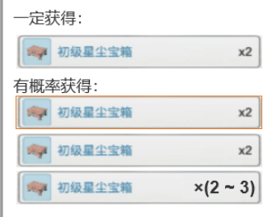
A3.14 |  |  | 查看配置表，检查对应道具是否为概率获得 |  | 与配表一致，正确显示为概率获得道具
A3.15 |  |  | 点击概率获得道具，查看概率获得展示 |  | 道具详情显示概率获得列表
A3.16 |  |  | 查看概率获得列表显示排序 |  | 高品质道具显示在下方，排序与道具列表一致
A3.17 |  |  | 使用概率道具，查看获得道具数量 |  | 获得数量正确，处于概率获得区间中
A3.18 |  |  | 查看概率获得道具是否合理 |  | 配置正常，高品质道具数量设置小于低品质
A3.19 |  | 红点提示 | 获得新道具，查看背包是否存在红点 |  | 正确显示红点提醒
A3.20 |  |  | 道具列表中，新道具是否存在红点 |  | 正确显示红点提醒，显示于图标右上角
A3.21 |  |  | 道具界面中，页签是否存在红点 |  | 对应页签正确显示红点提醒
A3.22 |  |  | 道具界面，点击新获得的道具图标，查看红点 |  | 取消对应红点
A3.23 |  |  | 重置道具（储物袋）到达使用上限时，再次获得后查看是否存在红点提示 |  | 使用至上限后获得无红点提示
A4.1 | 物品详情 | UI | 查看道具名称文本 | 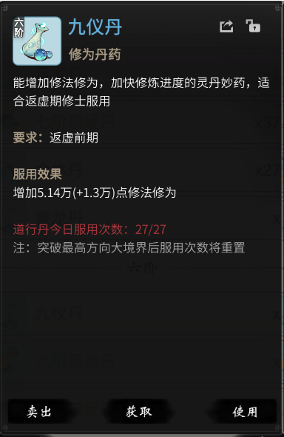 | 道具名称文本正确 |  | 【Item】表 【Name】字段
A4.2 |  |  | 查看道具效果类型文本 |  | 效果类型文本正确 |  | 【Summary】字段，如果该字段没有或者为0则不显示
A4.3 |  |  | 查看道具介绍文本 |  | 道具介绍文本正确 |  | 【Item】表【Dec】字段
A4.4 |  |  | 查看道具使用条件文本 |  | 使用条件文本正确 |  | 读取【Item】 表【LvLimit】
A4.5 |  |  | 查看道具使用效果文本 |  | 使用效果文本正确 |  | 【Item】表【Effect】字段
A4.6 |  |  | 查看道具冷却时间文本 |  | 冷却时间文本正确 |  | 【Item】表 【ItemCD】字段
A4.7 |  |  | 查看道具按钮文本 |  | 道具按钮文本正确
A4.8 |  |  | 查看道具恢复上限文本 |  | 恢复上限文本正确
A4.9 |  |  | 查看道具拥有数量文本 |  | 拥有数量文本正确
A4.10 |  |  | 开启未上限时，查看道具开启次数提示文本 |  | 正确显示使用数量白色字体显示 |  | 【Item】表 【OpenLimit】字段
A4.11 |  |  | 开启至上限时，查看道具开启次数提示文本 |  | 正确显示使用数量红色字体显示
A4.12 |  |  | 查看道具备注文本 |  | 道具名称文本正确
A4.13 |  |  | 查看道具图标 |  | 图标显示正确与背包列表一致 |  | 【Item】表 【Quality】字段
A4.14 |  |  | 图标品质底纹 |  | 底纹显示正确与背包列表一致 |  | 【Item】表 【Name】字段
A4.15 |  |  | 点击使用按钮，查看道具消耗情况 |  | 道具数量正确减少
A4.16 |  |  | 点击使用按钮，查看按钮表现 |  | 弹窗显示获取界面
A4.17 |  | 宝箱详情 | 查看道具icon图标显示是否正确 | 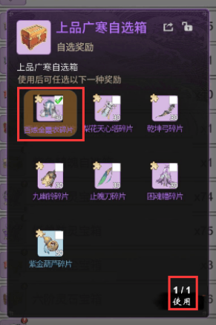 | 道具icon图标显示正确
A4.18 |  |  | 查看道具icon图标底纹是否正确 |  | 道具icon底纹显示正确
A4.19 |  |  | 图标左上角查看勾选框 |  | 勾选框正确显示
A4.20 |  |  | 查看宝箱内容介绍文本 |  | 文本显示正确
A4.21 |  | 宝箱操作 | 宝箱详情界面，查看勾选框状态 |  | 默认显示所有勾选框未勾
A4.22 |  |  | 点击勾选框，查看勾选框状态 |  | 勾选框显示勾，代表被选择
A4.23 |  |  | 选择道具后，再次点击勾选框，查看勾选框状态 |  | 勾选框显示未勾，代表取消选择
A4.24 |  |  | 查看被选择道具的选中表现 |  | 正确显示被选中表现，如左图
A4.25 |  |  | 已选择一种道具后，点击其他道具勾选框 |  | 无法被选中，正确显示飘字提示
A4.26 |  |  | 若选择数量未到达上限，点击使用按钮 |  | 飘字提示正确：请选择所需道具 |  | 【Item】表Param1的值
A4.27 |  |  | 若选择数量到达上限，点击使用按钮 |  | 正确显示获得所选择的道具
A4.28 |  | 卖出调整 | 点击数量条左右滑动，查看显示情况 |  | 可正常滑动数量条
A4.29 |  |  | 点击数量条滑动至范围外，查看显示情况 |  | 滑动至数量条显示的最左或最右时无法再滑动
A4.30 |  |  | 点击数量条左右侧三角形按钮，查看显示情况 |  | 自动调整至最小or最大数量
A4.31 |  |  | 查看最小数量显示情况 |  | 最小显示数量=1
A4.32 |  |  | 查看最大数量显示情况 |  | 最大显示数量=拥有数量
A4.33 |  |  | 未到最大数量，向右滑动数量条，查看数量变化 |  | 道具数量增加
A4.34 |  |  | 未到最大数量，向右滑动数量条，查看货币变化 |  | 卖出货币增加
A4.35 |  |  | 未到最小数量，向左滑动数量条，查看数量变化 |  | 道具数量减小
A4.36 |  |  | 未到最小数量，向左滑动数量条，查看货币变化 |  | 卖出货币减小
A4.37 |  |  | 点击物品，查看初始调整的卖出数量 |  | 初始卖出数=拥有数量 |  | 物品详情界面 直接显示数量条
A4.38 |  |  | 道具被正常卖出，查看道具数量 |  | 道具数量正确减少
A4.39 |  |  | 道具被正常卖出，查看货币数量 |  | 货币数量正确增加
A4.40 |  |  | 点击右上角锁定按钮，点击卖出，查看功能表现 |  | 飘字提醒道具已锁，无法卖出
A4.41 |  |  | 点击一键出售，查看被锁道具是否可卖出 |  | 无法卖出，不显示于可出售列表中
A4.42 |  | 道具分享 | 点击右上角分享按钮，查看功能表现 |  | 正确弹窗显示所有频道
A4.43 |  |  | 点击发送给好友，查看发送情况 |  | 正确跳转至好友界面
A4.44 |  |  | 点击发送给工会，查看发送情况 |  | 正确跳转至聊天界面工会频道
A4.45 |  |  | 点击发送给本服，查看发送情况 |  | 正确跳转至聊天界面本服频道
A5.1 | 一键出售 | 出售规则 | 查看配置表，检查可出售道具是否可以正常出售 |  | 可以正常出售 |  | 【Item】表【IsSell】=1的道具才可出售
A5.2 |  |  | 查看配置表，检查不可出售道具是否可以正常出售 |  | 不可以正常出售
A5.3 |  | UI | 查看一键出售弹窗文本 |  | 一键出售弹窗文本显示正确
A5.4 |  |  | 查看不同品质道具文本 |  | 不同品质道具文本显示不同文本颜色 |  | 当【IsFastSell】=1的时候出现在一键出售品质筛选条件里
A5.5 |  |  | 若勾选的道具存在，查看出售数量文本 |  | 出售数量对应增加
A5.6 |  |  | 若勾选的道具不存在，查看出售数量文本 |  | 出售数量不变
A5.7 |  |  | 若勾选的道具存在，取消勾选，查看出售数量文本 | 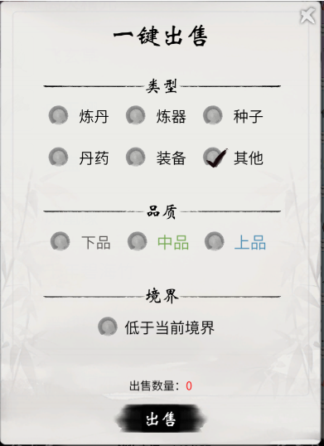 | 出售数量对应减小
A5.8 |  |  | 若勾选的道具不存在，取消勾选，查看出售数量文本 |  | 出售数量不变
A5.9 |  |  | 出售数量为0，查看文本 |  | 数量文本显示为红色
A5.10 |  |  | 查看类型选项按钮，是否显示所有道具类型 |  | 正确显示所有类型 |  | 归属大类型：【Item】表【Type】字段
A5.11 |  |  | 点击勾选道具类型前的按钮，查看勾选表现 |  | 正确勾起，代表该类型被选择 |  | 品质配置见 【ItemQuality】表
A5.12 |  |  | 点击勾选品质前的按钮，查看勾选表现 |  | 正确勾起，代表该品质被选择
A5.13 |  |  | 点击勾选境界前的按钮，查看勾选表现 |  | 正确勾起，代表该境界被选择 |  | 【ItemLv】表 【LvState】字段
A5.14 |  |  | 再次点击被勾选按钮，查看勾选表现 |  | 勾选消失，代表取消选择
A5.15 |  |  | 点击右上角关闭按钮 |  | 正确关闭一键出售弹窗
A5.16 |  |  | 出售数量为0，点击出售按钮，查看出售表现 |  | 飘字提醒无出售道具，无法跳转至出售列表
A5.17 |  |  | 查看出售本境界以下的道具是否勾选 |  | 境界条件默认不勾选
A5.18 |  |  | 查看配置表，检查默认的道具类型是否勾起 |  | 与配表一致正确勾起 |  | 【ItemType】表IsCheck = 1为默认勾选
A5.19 |  |  | 查看配置表，检查默认的品质条件是否勾起 |  | 与配表一致正确勾起 |  | 【ItemQuality】表IsCheck=1则默认勾选
A5.20 |  | 出售列表 | 出售数量>0，点击出售按钮，查看出售表现 | 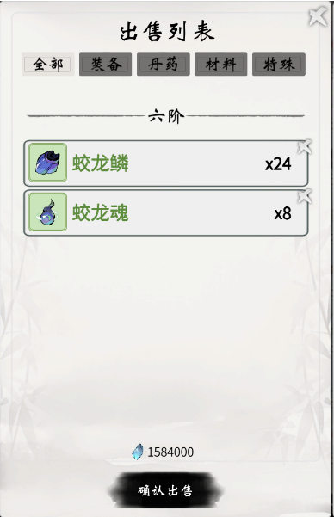 | 跳转至出售列表
A5.21 |  |  | 查看出售列表显示规则是否与背包一致 |  | 与背包列表规则一致 |  | 查看上方列表的道具显示
A5.22 |  |  | 查看出售列表道具是否为一键出售弹窗所勾选道具 |  | 正确显示一键出售弹窗所勾选道具
A5.23 |  |  | 查看列表下方货币显示是否正确 |  | 货币正确显示
A5.24 |  |  | 点击道具右侧'×'按钮，查看道具表现 |  | 道具被删除
A5.25 |  |  | 道具删除后，查看列表下方货币显示是否正确 |  | 货币显示正确，对应减少
A5.26 |  |  | 道具删除后，查看飘字提示 |  | 正确飘字提醒**道具删除
A5.27 |  |  | 删除所有道具，查看列表下方货币显示是否正确 |  | 货币显示为0
A5.28 |  |  | 出售数量为0，点击出售按钮，查看出售表现 |  | 飘字提醒无出售道具
A5.29 |  |  | 点击确认出售，查看背包中被出售道具 |  | 道具正确被出售移除
A5.30 |  |  | 点击确认出售，查看货币数量 |  | 货币数量对应增加
A5.31 |  |  | 点击确认出售，查看飘字提醒 |  | 飘字显示获得**货币
A5.32 |  |  | 点击出售列表界面以外的任意区域，查看功能表现 |  | 可关闭出售列表
A5.33 |  |  | 点击一键出售弹窗界面以外的任意区域，查看功能表现 |  | 可关闭一键出售弹窗
A6.1 | 奖励获得 | 获得表现 | 使用宝箱后，查看获得表现特效 | 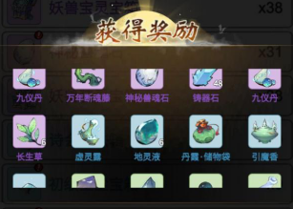 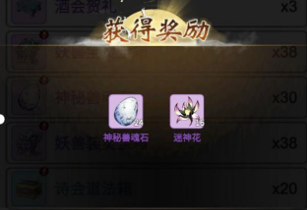 | 正确显示表现特效
A6.2 |  |  | 使用宝箱后，查看获得动画 |  | 道具从左至右以图标方式展示
A6.3 |  |  | 当获得道具不足一行数量时，查看道具显示表现 |  | 道具正确居中表现
A6.4 |  |  | 当获得道具大于一行数量时，查看道具显示表现 |  | 自动换行摆放
A6.5 |  |  | 当获得道具大于一行数量时，上下拖动道具列表，查看表现 |  | 列表可被上下滑动查看
A6.6 |  |  | 当获得道具大于一行数量时，左右拖动道具列表，查看表现 |  | 列表不可被左右滑动查看
A6.7 |  |  | 查看获得道具的摆放顺序 |  | 摆放顺序正确，与背包一致
A6.8 |  |  | 点击黑罩空白区域，查看表现 |  | 关闭获得奖励的展示
A6.9 |  |  | 查看关闭提示文本显示 |  | 提示文本正确显示于奖励列表下方
A6.10 |  |  | 查看所获得道具数量文本显示 |  | 道具数量文本显示正确
A6.11 |  |  | 查看所获得道具图标显示 |  | 道具图标显示正确
A6.12 |  |  | 查看所获得道具品质显示 |  | 道具品质显示正确
A6.13 |  |  | 查看所获得道具名称显示 |  | 道具名称显示正确
A6.14 |  |  | 开启宝箱数量>1，查看道具获得数量是否叠加 |  | 道具奖励数值正确叠加
A6.15 |  |  | 开启宝箱数量>1，获得相同道具时显示情况 |  | 道具堆叠方式显示
B.战斗篇
B1 战斗场景测试
B1.1
B1.15
C.性能篇
C1 性能测试
C1.1
C1.15

D.兼容篇
D1 设备兼容测试
D1.1
D1.15

D2 系统兼容测试
D2.1
D2.15

E.XXX
E1 XXX

怪物系统配置表
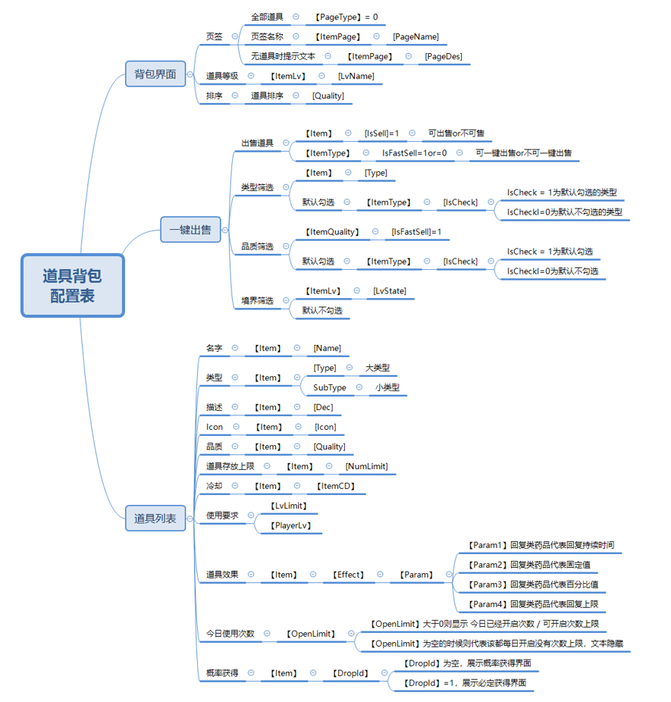

脑图
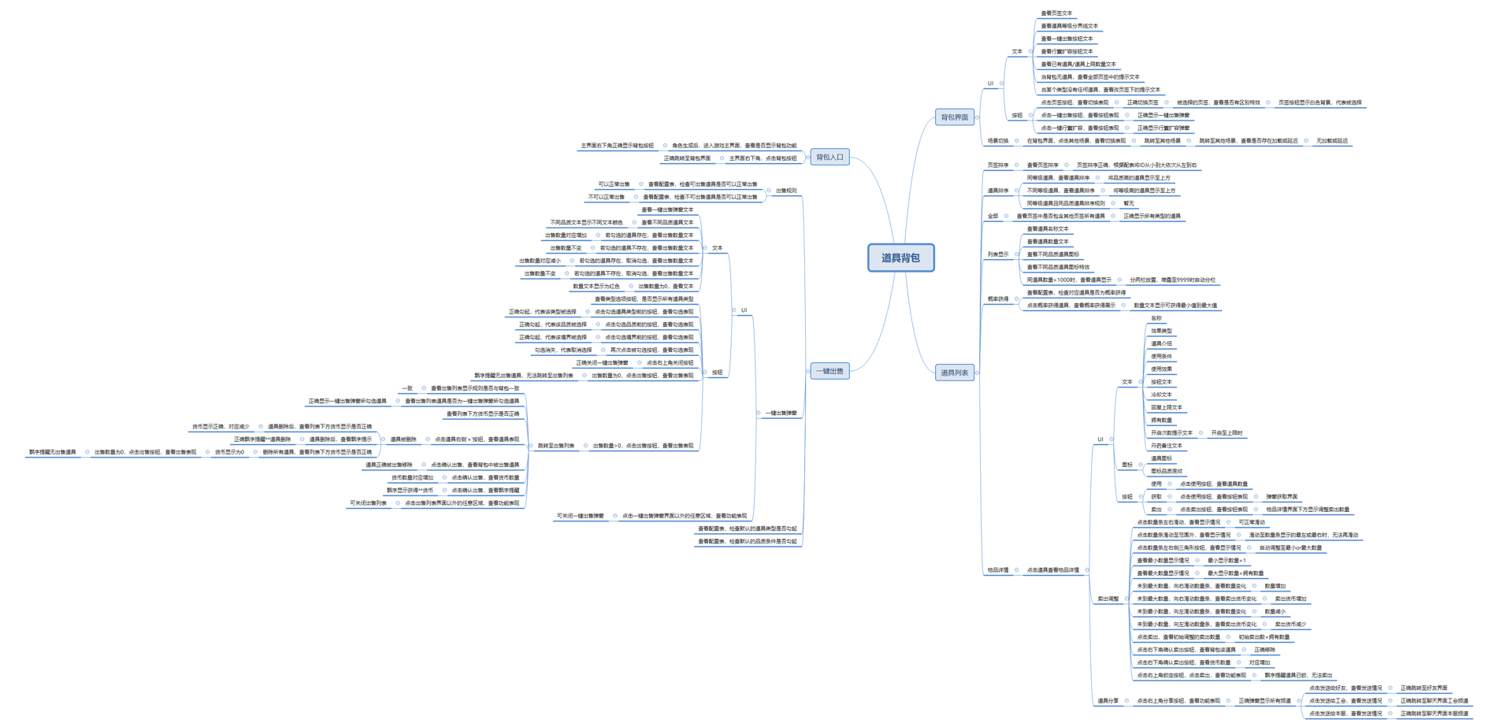

用例新增
Part1：维护用例信息
游戏名称 | CastleClash | 填写该功能所对应的游戏名称
功能名称 |  | 填写该功能的具体功能名称
维护人员 |  | 填写用例维护人员
Part2：维护情况
总用例维护情况 | 45 | 1.功能需求变更：功能需求变更，导致软件功能的增加变化。 2.功能需求遗漏：由于测试需求分析不到位，导致测试需求遗漏或者误解，相应的测试用力也要进行变更。特别是对于功能隐性需求，在测试需求分析阶段容易遗漏，而在测试执行过程中被发现，这时需要补充测试用例。 3.测试用例遗漏：在测试过程中，发现测试用例未覆盖全部需求，需要补充相应的测试用例。 4.玩家反馈Bug：表明测试不全面，存在尚未发现的缺陷，需要补充或者修改测试用例。
A.需求变更 | 36
B.需求遗漏 | 4
C.用例遗漏 | 2
D.反馈bug | 3
Part3：维护说明
用例维护说明： 1.用例维护时间在用例执行后到玩家反馈bug持续时间内进行维护，维护时间填写最后一次维护时间，时间持续更新。 2.用例维护人员为用例执行人员与用例编写人员共同维护，用例执行人员提供用例遗漏点，用例编写人员增删改测试用例，新增用例置前显示。 3.用例维护后发出用例进行组内共同评审，评审通过后入库。 4.用例增删改均要在功能用例中更新！ 5.需求遗漏与用例遗漏的在后期列入用例覆盖度的评估。玩家反馈Bug多数存在运行环境复杂、操作非正常流程等情况，暂不列入用例覆盖度评估。 6.维护后收集玩家反馈Bug进行测试思路积累与玩家场景积累，加入后期用例设计中。
用例序号 | 用例标题 | 前置条件/覆盖类型 | 测试方法/测试步骤 | 图示 | 质量要求/测试预期 | 备注 | 维护时间
A.功能需求变更
A1功能用例
A1.1 | 物品详情 | 宝箱详情 | 查看道具icon图标显示是否正确 |  | 道具icon图标显示正确
A1.2 |  |  | 查看道具icon图标底纹是否正确 |  | 道具icon底纹显示正确
A1.3 |  |  | 图标左上角查看勾选框 |  | 勾选框正确显示
A1.4 |  |  | 查看宝箱内容介绍文本 |  | 文本显示正确
A1.5 |  | 宝箱操作 | 宝箱详情界面，查看勾选框状态 |  | 默认显示所有勾选框未勾
A1.6 |  |  | 点击勾选框，查看勾选框状态 |  | 勾选框显示勾，代表被选择
A1.7 |  |  | 选择道具后，再次点击勾选框，查看勾选框状态 |  | 勾选框显示未勾，代表取消选择
A1.8 |  |  | 查看被选择道具的选中表现 |  | 正确显示被选中表现，如左图
A1.9 |  |  | 已选择一种道具后，点击其他道具勾选框 |  | 无法被选中，正确显示飘字提示
A1.10 |  |  | 若选择数量未到达上限，点击使用按钮 |  | 飘字提示正确：请选择所需道具
A1.11 |  |  | 若选择数量到达上限，点击使用按钮 |  | 正确显示获得所选择的道具
A2.1 | 奖励获得 | 获得表现 | 使用宝箱后，查看获得表现特效 | 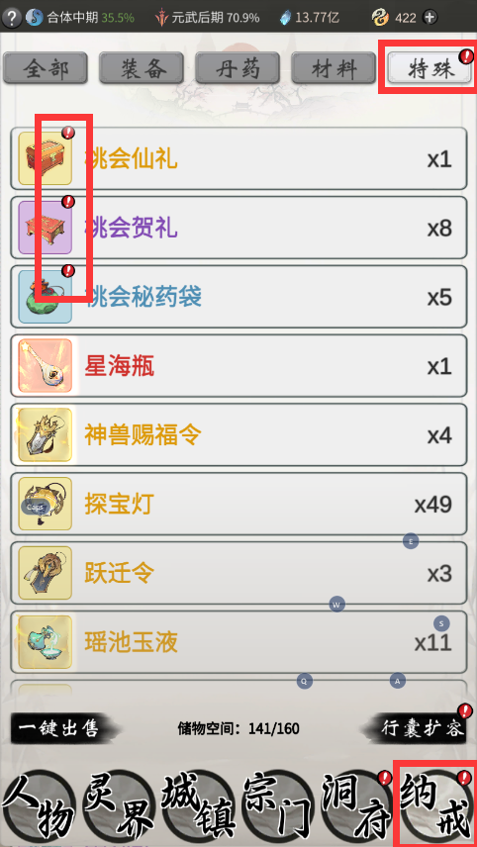 | 正确显示表现特效
A2.2 |  |  | 使用宝箱后，查看获得动画 |  | 道具从左至右以图标方式展示
A2.3 |  |  | 当获得道具不足一行数量时，查看道具显示表现 |  | 道具正确居中表现
A2.4 |  |  | 当获得道具大于一行数量时，查看道具显示表现 |  | 自动换行摆放
A2.5 |  |  | 当获得道具大于一行数量时，上下拖动道具列表，查看表现 |  | 列表可被上下滑动查看
A2.6 |  |  | 当获得道具大于一行数量时，左右拖动道具列表，查看表现 |  | 列表不可被左右滑动查看
A2.7 |  |  | 查看获得道具的摆放顺序 |  | 摆放顺序正确，与背包一致
A2.8 |  |  | 点击黑罩空白区域，查看表现 |  | 关闭获得奖励的展示
A2.9 |  |  | 查看关闭提示文本显示 |  | 提示文本正确显示于奖励列表下方
A2.10 |  |  | 查看所获得道具数量文本显示 |  | 道具数量文本显示正确
A2.11 |  |  | 查看所获得道具图标显示 |  | 道具图标显示正确
A2.12 |  |  | 查看所获得道具品质显示 |  | 道具品质显示正确
A2.13 |  |  | 查看所获得道具名称显示 |  | 道具名称显示正确
A2.14 |  |  | 开启宝箱数量>1，查看道具获得数量是否叠加 |  | 道具奖励数值正确叠加
A2.15 |  |  | 开启宝箱数量>1，获得相同道具时显示情况 |  | 道具堆叠方式显示
A3.1 | 列表 | 道具排序 | 获得新道具，查看道具排序 |  | 新道具显示至上方 | [IsFirstSort] = 1 则该道具为优先排序道具
A3.2 |  |  | 重置道具（储物袋）未到达使用上限时，查看道具排序 |  | 道具显示至上方
A3.3 |  | 红点提示 | 获得新道具，查看背包是否存在红点 |  | 正确显示红点提醒
A3.4 |  |  | 道具列表中，新道具是否存在红点 |  | 正确显示红点提醒，显示于图标右上角
A3.5 |  |  | 道具界面中，页签是否存在红点 |  | 对应页签正确显示红点提醒
A3.6 |  |  | 道具界面，点击新获得的道具图标，查看红点 |  | 取消对应红点
A3.7 |  |  | 重置道具（储物袋）到达使用上限时，再次获得后查看是否存在红点提示 |  | 使用至上限后获得无红点提示
A3.8
A3.9
A3.10
B.功能需求遗漏
B1功能用例
B1.1
B1.1
B1.1
B1.1

C.测试用例遗漏
C1 功能用例
C1.1
C1.1

D.玩家反馈Bug
D1 功能用例
D1.1

D2 场景用例
D2.1
D2.1
D2.1

